敏感客户
序号 | 城市公司 | 城市 | 楼盘 | 期别 | 业主类型 | 楼栋 | 单元 | 房号 | 姓名 | 电话1 | 电话2 | 房屋类型 | 装修类型 | 集中交付日期 | 实际交付日期 | 是否内部员工 | 房屋用途 | 是否回迁房 | 是否与企业发生过法律纠纷 | 是否为敏感客户 | 是否入住 | 备注
填写序列号 | 项目所属城市公司 | 项目所在城市 | 楼盘名称 | 楼盘期别 | 磨合期2/稳定期/老业主 |  |  |  | 业主名称 | 第一联系人电话 | 第二联系人电话 | 请按高层、小高层、多层、洋房、别墅、酒店式公寓、跃层、大平层、合院进行填写 | 填写合同交付时的状态，即装修房或毛坯房两类 | 填写该批次集中交付日期首日 | 业主实际收楼时间 | 是/否 | "自住"、"办公"或者"商铺"，如果空白按照“自住”处理 | 是/否 | 最近一年内与企业发生过法律诉讼或正在法律诉讼过程（催缴物业费不包括在内） | 如果是敏感客户，请备注列作详细说明 | 出租
1 | 闽南区域 | 厦门 | 融信海悦府 | 一期 | 磨二 | 1号楼 | C | 302 | 何水碰 | 18250238088 |  | 高层/叠墅 | 装修房 | 2021.12.23 | 2022-06-30 | 否 | 自住 | 否 | 否 | 装修违章 | 装修 | 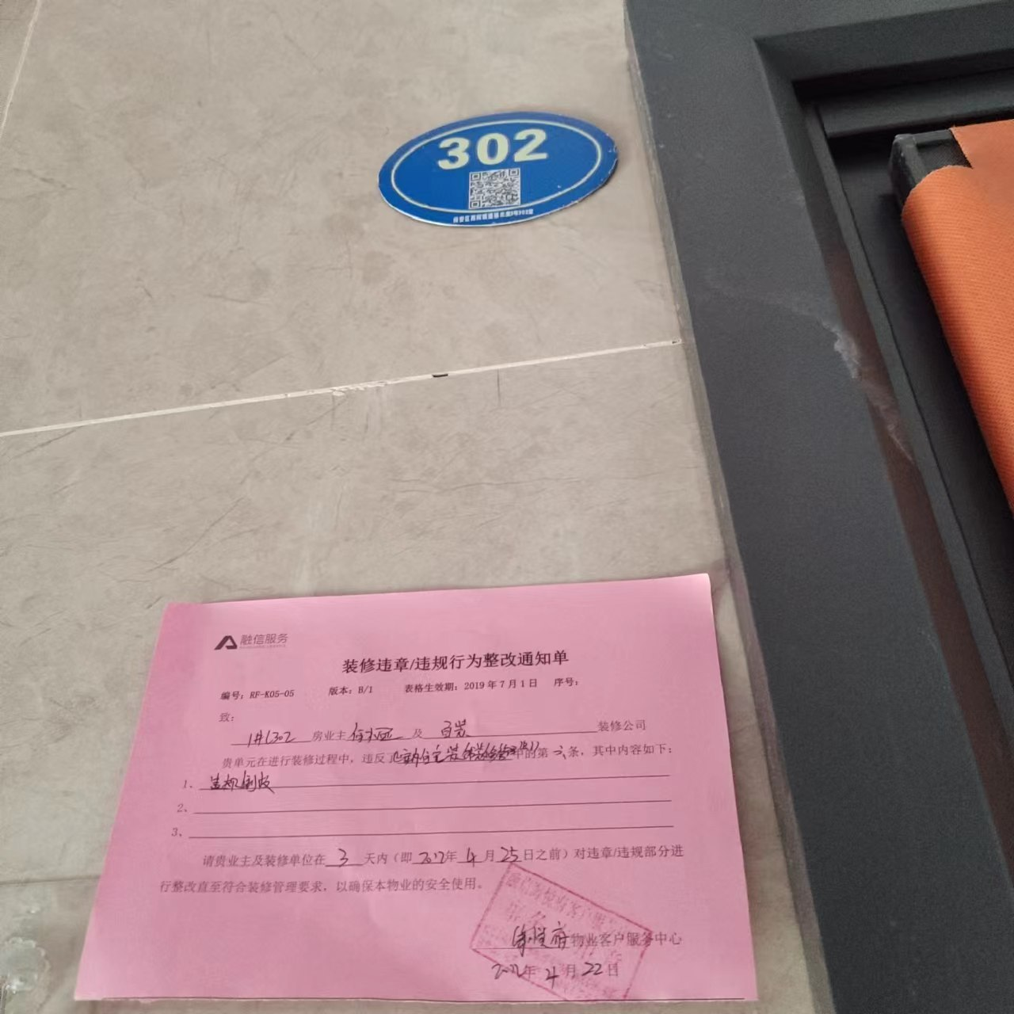
2 | 闽南区域 | 厦门 | 融信海悦府 | 一期 | 磨二 | 3号楼 | 03 | 3#203 | 林永平 | 18850220995 |  | 高层/叠墅 | 装修房 | 2021.12.23 |  | 否 | 自住 | 否 | 否 | 装修违章 | 装修 | 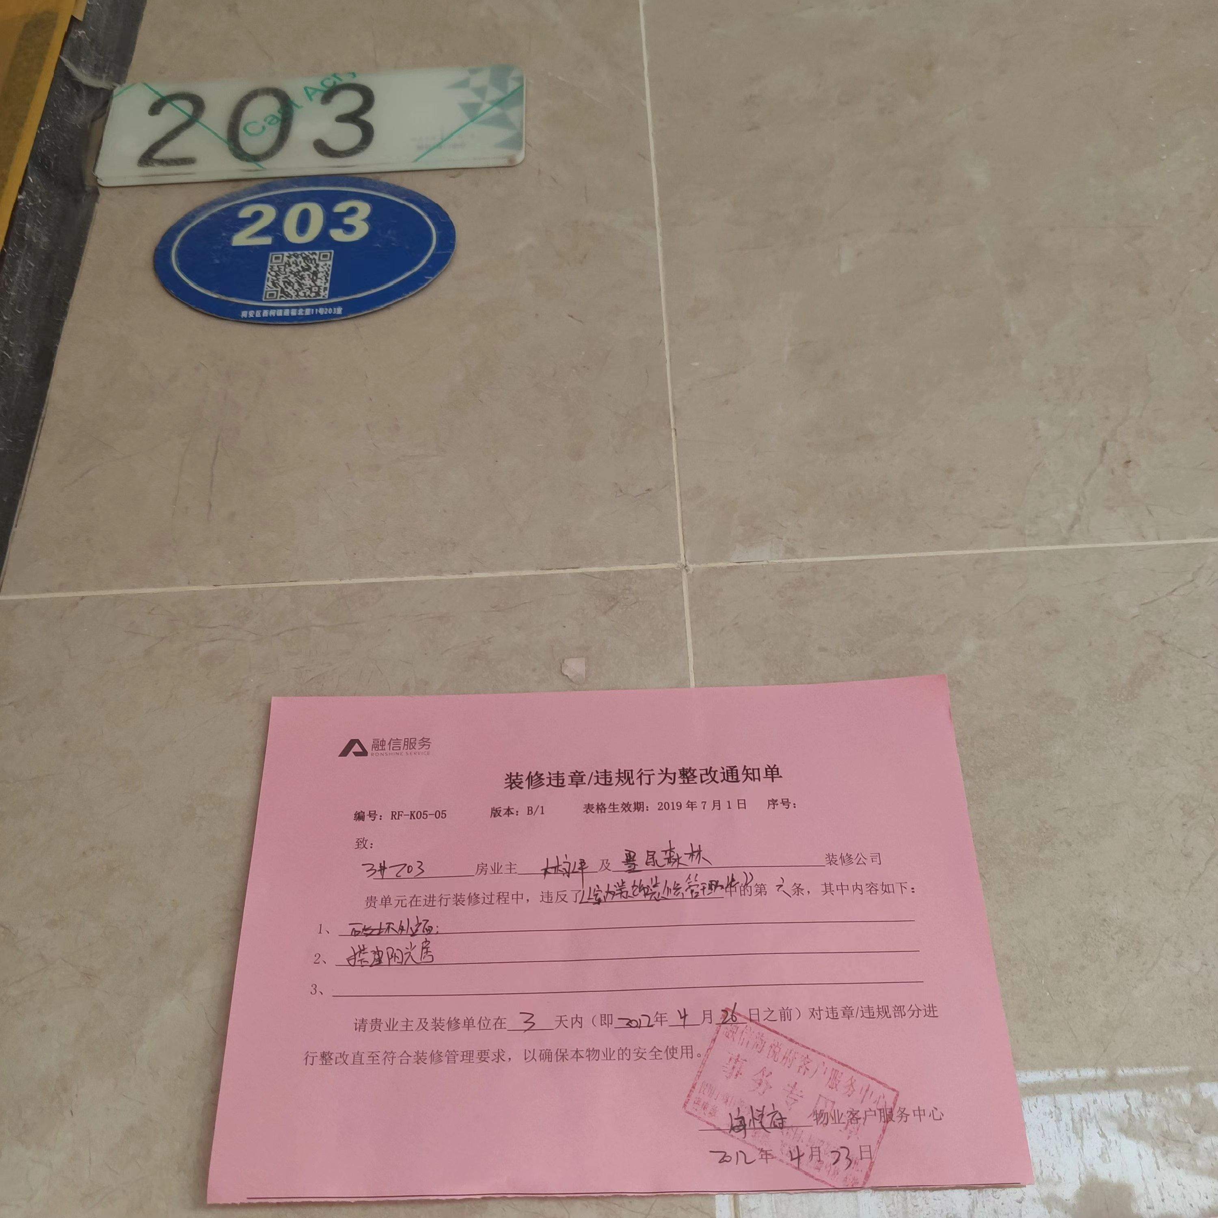
3 | 闽南区域 | 厦门 | 融信海悦府 | 一期 | 磨二 | 3号楼 | 04 | 3#204 | 黄连财;黄晓笛 | 15559077906 |  | 高层/叠墅 | 装修房 | 2021.12.23 | 2021-12-23 | 否 | 自住 | 否 | 否 | 装修违章 | 装修
4 | 闽南区域 | 厦门 | 融信海悦府 | 一期 | 磨二 | 5号楼 | 02 | 5#1402 | 董振伟;王园园 | 18303375909 |  | 高层/叠墅 | 装修房 | 2021.12.23 | 2021-12-31 | 否 | 自住 | 否 | 否 | 装修违章 | 入住
5 | 闽南区域 | 厦门 | 融信海悦府 | 一期 | 磨二 | 5号楼 | 03 | 5#1803 | 李如龙 | 15160010175 |  | 高层/叠墅 | 装修房 | 2021.12.23 | 2021-12-23 | 否 | 自住 | 否 | 否 | 装修违章 | 装修 | 